HolandiaJoberALL
Link: | https://holandia.jober.pl/?p=1

When you click on the job offer, you see following fields:
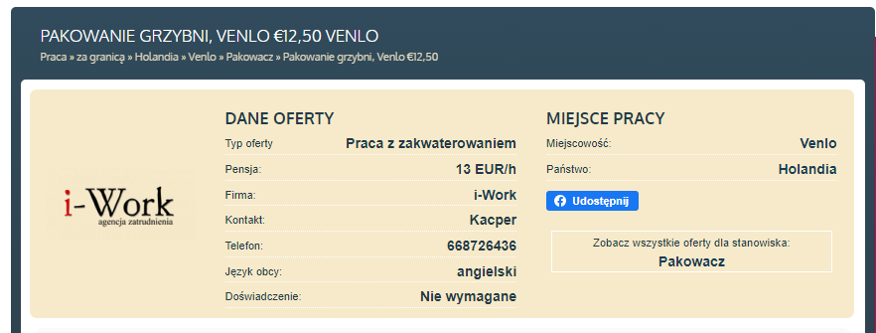

Link | Job Title | Agency (Firma) | Wage (Pansja) | City(Miejscowosc) | Country (Panstwo)
https://holandia.jober.pl/Venlo/Pakowanie-grzybni-Venlo-%E2%82%AC12-50-1632793 | Pakowanie grzybni, Venlo €12,50 | i-Work | 13 Eur/h | Venlo | Holandia

Praca24.pl
http://praca-holandia24.pl/

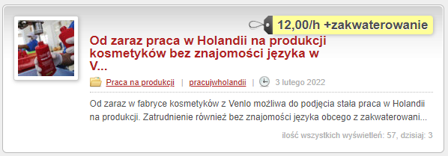

Link | Title | Job Descirption | Wage | Date
http://praca-holandia24.pl/ogloszenia/od-zaraz-praca-w-holandii-na-produkcji-kosmetykow-bez-znajomosci-jezyka-w-venlo/ | Od zaraz praca w Holandii na produkcji kosmetykow bez znajomosci jezyka w Venlo | Od zaraz w fabryce kosmetykow w Venlo… | 12,00/h + zakwaterowanie | 3 lutego 2022

robin.jobs
https://robin.jobs/job-offers-abroad

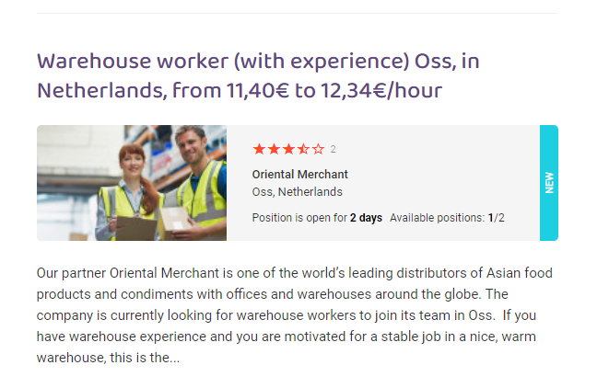

Link: | Title | Company | City | Position open? | Description
https://robin.jobs/the-netherlands/production-worker-bakery-4 | Production worker (bakery) uden, in Netherlands, from 10.95e/hour | Oriental merchant | Uden,netherlands | 2days | Our partner oriental…..

Werkze
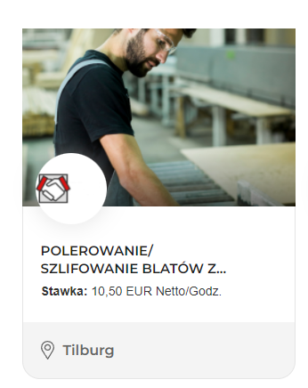
https://werkze.pl/jobs/48

Link | Title | Wage | City
https://www.kands.eu/oferta,627 | Polerowanie/Szlifowanie Blatow | 10.5 euro netto/godzina | Tilburg

